Tabelle1
160
140
120
100
90
80
>1 AW
130
110
100
85
70
60
1 AW
90
80
80
70
50
40
keine AW
Bad
Wohnraum
Bad
Wohnraum
Bad
Wohnraum
Gebäudetyp 3
Gebäudetyp 2
Gebäudetyp 1
W/m²
BEMM GmbH |  | Gebäudetyp 1: modernisiert, gut isoliert |  |  |  | Abschätzungstabelle |  |  |  |  | 0 |  |  |  |  |  |  |  |  | FALSE
Heizlast abschätzen |  | Gebäudetyp 2: ab ca. 1980 |  |  |  |  |  |  |  |  | 1 |  |  |  |  |  |  |  |  | TRUE
für einen Raum |  | Gebäudetyp 3: bis ca. 1980 |  |  |  |  |  |  |  |  | 0 |  |  |  |  |  |  |  |  | FALSE
blaue Felder = Eingabefelder |  |  | 2
 |  | Wohnraum 20°C |  |  |  |  |  |  |  |  | 1 |  |  |  |  |  |  |  |  | TRUE
 |  | Bad 24°C |  |  |  |  |  |  |  |  | 0 |  |  |  |  |  |  |  |  | FALSE
 |  |  | 1
 |  | keine Außenwand (AW) |  |  |  |  |  |  |  |  | 1 |  |  |  |  |  |  |  |  | TRUE
 |  | eine Außenwand (AW) |  |  |  |  |  |  |  |  | 0 |  |  |  |  |  |  |  |  | FALSE
 |  | mehr als eine Außenwand (AW) |  |  |  |  |  |  |  |  | 0 |  |  |  |  |  |  |  |  | FALSE
 |  |  | 0 | 210
 |  | spezifische Leistung W/m² | 70
 |  | Raumbreite in m
 |  | Raumlänge in m
 |  | Gesamtfläche in m² | 0

 |  | Abgeschätzte Heizleistung in Watt (W) | 0

Hinweis: Diese Abschätzung ersetzt nicht die Heizlastberechnung nach DIN EN 12831
 |  |  |  |  |  |  | Datum: | 2026-02-04
Frei für Eintragungen:

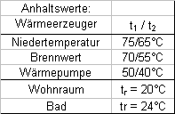
BEMM GmbH |  |  |  | Temperaturen |  |  |  |  |  |  |  | BEMM GmbH
Heizkörperumrechnung auf andere Temperaturen |  |  | t1 Vorlauf | t2 Rücklauf | tr Raum | Übertemperatur |  |  |  |  |  | Heizkörperumrechnung auf andere Temperaturen mehrerer Heizkörper
von der Norm-Temperaturparung 75/65/20 °C |  |  | °C | °C | °C | K |  |  |  |  |  | Basis Normleistung gem. Technischer Daten: Ergebnis IST-Leistung
 |  | Norm-Temperaturen | 75 | 65 | 20 | 50 |  |  |  |  |  | Q-Norm | Exponent | t1 Vorlauf | t2 Rücklauf | tr Raum | Q-Ist
blaue Felder = Eingabefelder |  |  |  |  |  |  |  |  |  |  |  | (75/65/20) | n | °C | °C | °C | Ergebnis
 |  | Anlagen-Temperaturen |  |  |  |  |  |  |  |  |  | Watt |  |  |  |  | Watt
 |  |  |  |  |  |  |  |  |  |  | 1
 |  | Norm-Wärmeleistung des Heizkörpers (aus Preisliste) |  | W oder |  | erforderliche Wärmeleistung des Heizkörpers (z.B. von oben) |  |  |  |  | 2
 |  |  |  |  |  |  |  |  |  |  | 3
 |  |  |  |  |  |  |  |  |  |  | 4
 |  |  | Exponent des Heizkörpers |  |  |  |  |  |  |  | 5
 |  |  | (aus Preisliste); oder vereinfacht: |  |  | Hinweis: | BEMM-Ventile (M-Ventile und alle Ventil-RHK) |  |  |  | 6
 |  |  | Badheizkörper: 1,25 |  |  |  | Maximal 250 l/h Heizungswasser! |  |  |  | 7
 |  |  | Raumheizkörper I. wie Mera, Vera, Aura, Era, Krera, Exra , Pawa V: 1,30 |  |  |  | Sonst macht das Ventil Geräusche! |  |  |  | 8
 |  |  | Raumheizkörper II. wie Alpa, Pawa H: 1,35 |  |  |  | (Dann Schwerkraftvertile baueits erforderlich!) |  |  |  | 9
 |  |  |  |  |  |  | Hier aktuell links: | #VALUE! | l/h | #VALUE! | 10
 |  |  | f = | #VALUE! |  |  | Hier aktuell rechts: | #VALUE! | l/h | #VALUE! | 11
 |  |  |  |  | Achtung: Für die optimale Regelung sollte bei < 25 l/h auf Feinstregulierventile hingewiesen werden! |  |  |  |  |  | 12
 |  | errechnete Wärmeleistung des Heizkörpers |  | W |  | erforderliche Norm-Wärmeleistung (aus Preisliste) |  |  |  |  | 13
 |  |  |  |  |  |  |  |  |  |  | 14
 |  |  |  |  |  |  |  |  |  |  | 15
 |  |  |  |  |  |  | Datum: | 2026-02-04 |  |  | 16
Frei für Eintragungen: | 1015.2 |  |  |  |  |  |  |  |  |  | 17
 |  |  |  |  |  |  |  |  |  |  | 18
 |  |  |  |  |  |  |  |  |  |  | 19
 |  |  |  |  |  |  |  |  |  |  | 20
 |  |  |  |  |  |  |  |  |  |  | Frei für |  |  |  |  |  |  | Datum: | 2026-02-04
 |  |  |  |  |  |  |  |  |  |  | Eintragungen:

Voreinstellung-Werk1
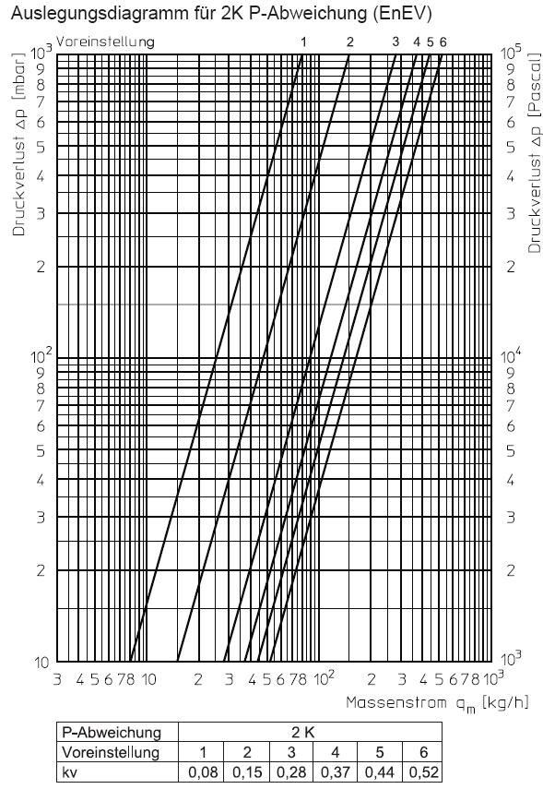
1 | 2
110 | 40 | VOREINSTELLUNG Banal für OVENTROP AV6
111 | 60 | Die einfache Auslegung von KERMI mit Prof. Hirschberg verbreitet geht aus von:
119 | 80 | - Normleistung bei 75/65/20°C den Heizkörpers
120 | 50 | - 100 mbar Differenzdruck am Ventilkegel
121 | 70
129 | 90 | Der Ventileinsatz AV6 läßt keine Zwischenstellungen zw. 1 - 6 zu, daher ist die Mitte
210 | 70 | der kv-Konstanten als Sprungpunkt zu berücksichigen.
211 | 85
219 | 100
220 | 80 |  |  | EINSTELLWERT
221 | 100 | Zw. 1 und 2 ca. 35 l/h => | bis 400 W | 1
229 | 120 | Zw. 2 und 3 ca. 65 l/h => | bis 750 W | 2
310 | 80 | Zw. 3 und 4 ca. 105 l/h => | bis 1200 W | 3
311 | 110 | Zw. 4 und 5 ca. 125 l/h => | bis 1450 W | 4
319 | 140 | Zw. 5 und 6 ca. 150 l/h => | bis 1750 W | 5
320 | 90 |  | > 1750 W | 6
321 | 130
329 | 160

 |  |  |  | BEMM; 25.09.14

